13. PVC LEPIDLA A ČISTIČE
1 3 > P V C, P E L E P I D L A A Č I S T I Č E
N Á Z E V | K Ó D | R O Z M Ě R | C E N A ( EUR ) | R A B A T ( % )

 |  |  |  | 0

 | 600125 | 125 ml tuba | 7.26 | 7.26
PVC L E P I D L O UNI - 100 | 600250 | 250 ml plast + štětec | 9.59 | 9.59
UNI-100® | 600500 | 500 ml plast + štětec | 16.28 | 16.28
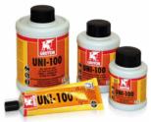
 | 6001000 | 1 000 ml plast + štětec | 26.93 | 26.93

 | 6005000 | 5 000 ml plechovka | 122.26 | 122.26

PVC L E P I D L O WDF - 05
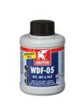

 | 600250WDF | 250ml plast + štětec | 10.11 | 10.11
 | 600500WDF | 500ml plast + štětec | 18.38 | 18.38

PVC, PVC-C & ABS Č I S T I Č
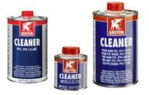
 | 6010125 | 125 ml plechovka | 6.11 | 6.11
 | 6010250 | 250 ml plechovka | 6.74 | 6.74
 | 6010500 | 500 ml plechovka | 10.84 | 10.84
 | 6011000 | 1 000 ml plechovka | 21.48 | 21.48

PE / PP / PVDF / PB Č I S T I Č
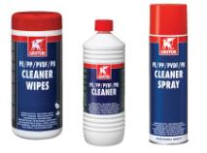

 | 601000PE | láhev 1 000 ml | 23.54 | 23.54
 | 6011000PES | sprej 500 ml | 18.93 | 18.93
 | 60140000 | čistící ubrousky 100 ks | 18.93 | 18.93

PE Č I S T Í C Í U B R O U S K Y |  |  |  | 0.00
 | C0620475 | čisticí ubrousky - 150 ks/balení | 36.21 | 0.00

AQUA MAX FIX & SEAL
U N I V E R Z Á L N Í , F I X A Č N Í
T R A N S P A R E N T N Í T M E L
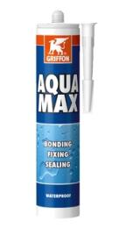

 | AM60300 | náplň 425 g | 16.73 | 16.73

T Ě S N Í C Í P Á S K A
 | 6310694 | KOLMAT® TĚSNÍCÍ PÁSKA 12mm x 15m | 8.25 | 8.25

S T R U N O V Á P I L A
 | 6307762 | pro PVC, PVC-C, PP and PE trubky 90 cm | 29.86 | 29.86

P Á J E C Í T A V I D L O S-39®
 | 1230010 | univerzální pájecí tavidlo bez obsahu kyselin - 320 ml | 21.52 | 21.52

E P O X Y R E P A I R S T I C K
 | 6152402 | dvousložková epoxidová opravná tyčinka - 114 g | 20.70 | 20.70

I P S - 3 0 0
 | 700118 | Neviditelná minerální povrchová impregnace pro savé porézní povrchy - 5 l | 53.88 | 53.88

R P S - 3 0 0
 | 700117 | Transparentní povrchová úprava pro obnovu povrchu s hydrofobní technologií - 500 ml | 48.95 | 48.95

POLY MAX® FIX & SEAL EXPRESS
 | 6314145 | Montážní lepidlo a tmel s velmi vysokou elasticitou a velmi rychlým nárůstem pevnosti | 19.08 | 19.08

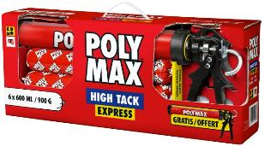
POLY MAX® HIGH TACK EXPRESS
 | 6311635 | Montážní lepidlo s velmi vysokou počáteční pevností spoje - 6 kusů | 223.52 | 223.52

